319
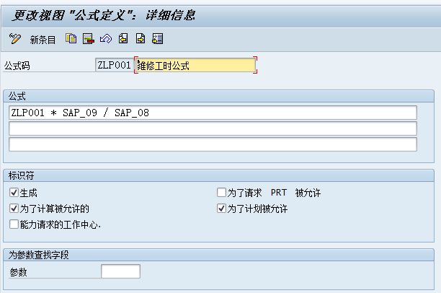
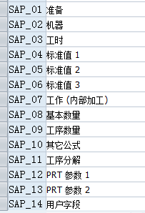

320
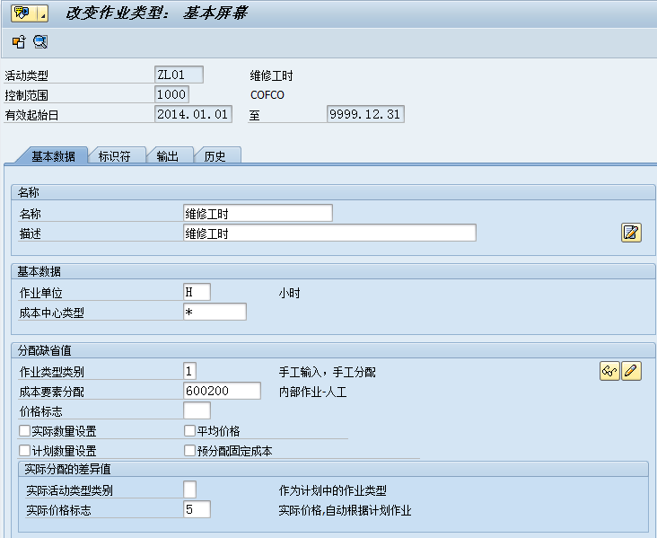
活动类型复制于：
LABOR | 1000 | 人工作业

201
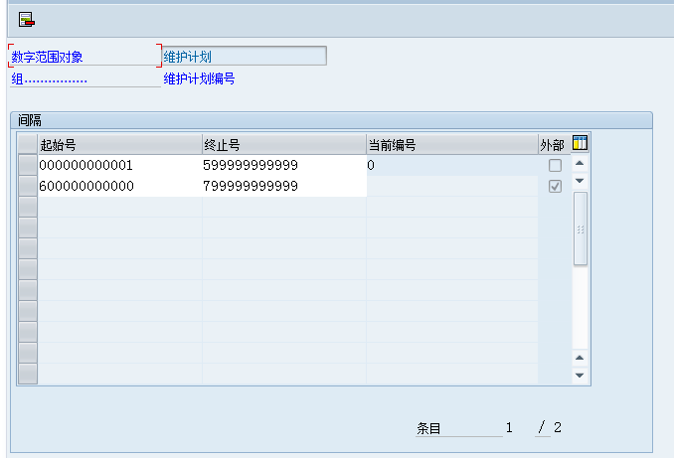
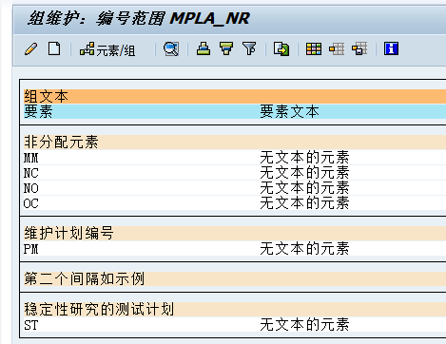
范围配置清单页

202
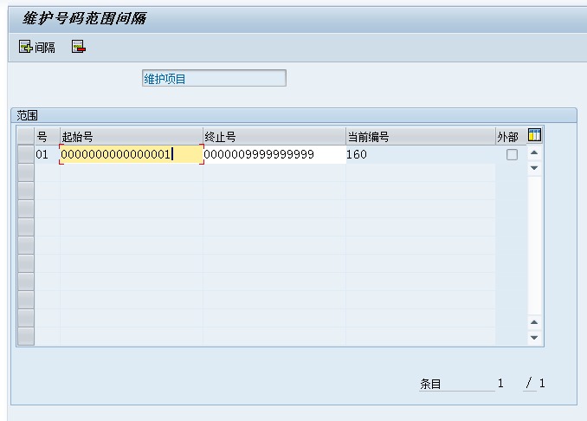
范围配置清单页

303
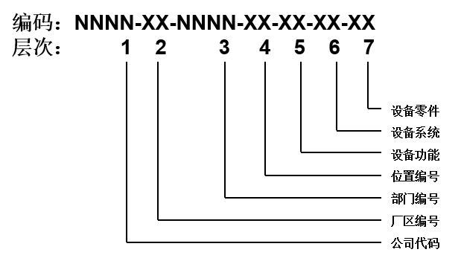
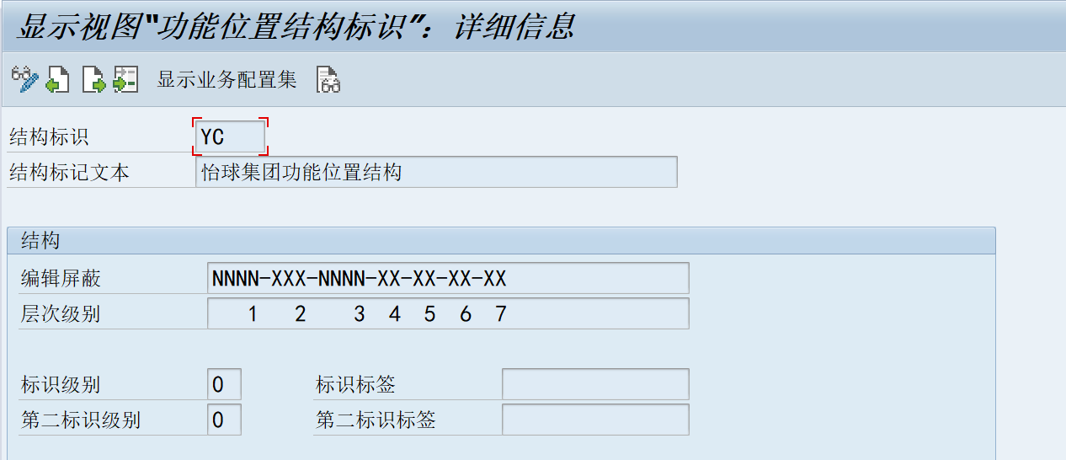
 | 范围配置清单页

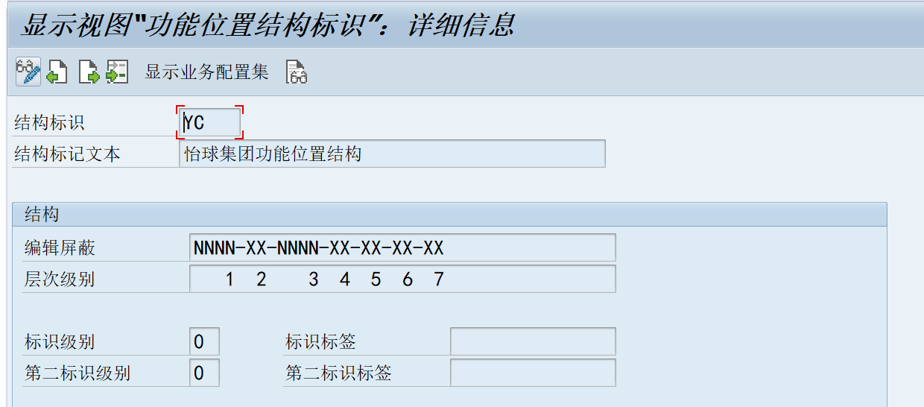
怡球功能位置结构

305
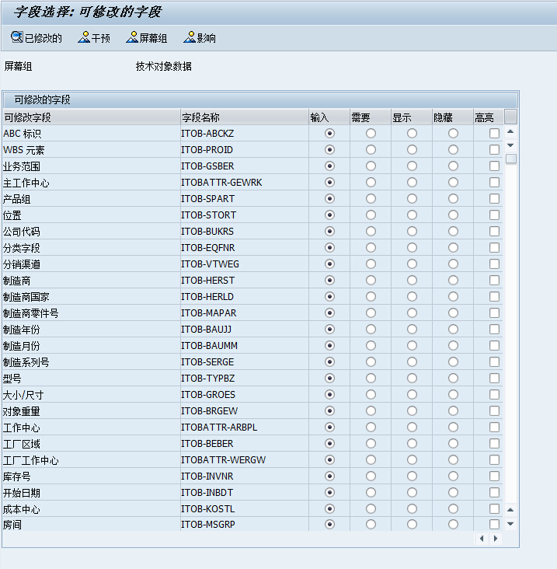
范围配置清单页

306
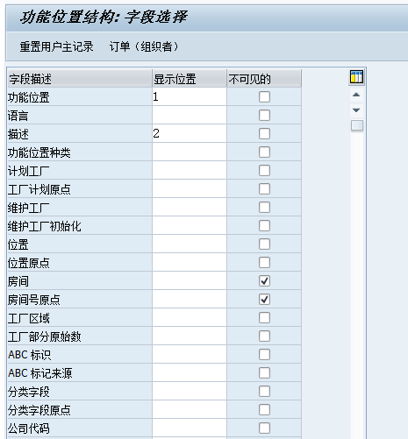
范围配置清单页

501
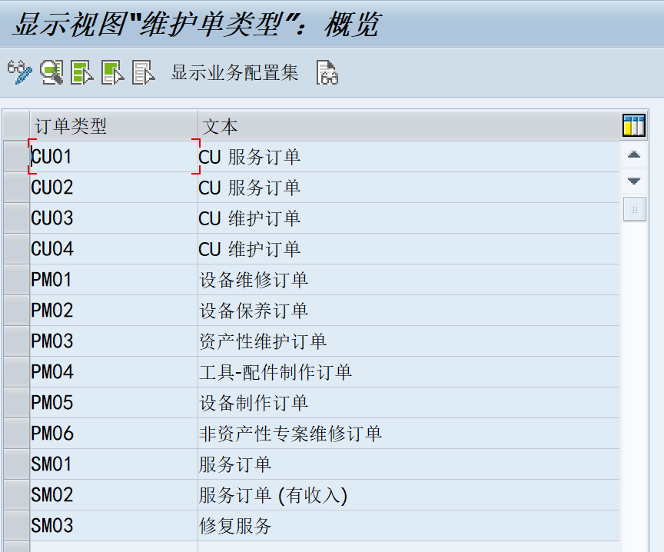
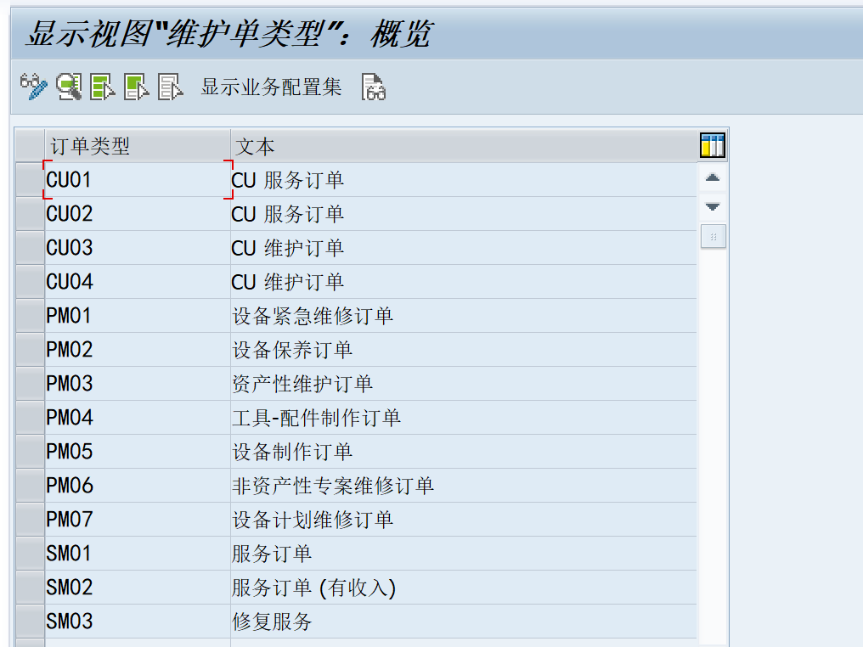
 |  |  |  |  |  | 范围配置清单页
 |  | 工单类型 | 工单类型描述 | 作业类型 | 结算规则
PM01 | 设备紧急维修订单 | PM01 | 设备紧急维修订单 | 设备紧急维修任务 | 部门成本中心
PM02 | 设备保养订单 | PM02 | 设备保养订单 | 设备维修任务 | 部门成本中心
PM03 | 资产性维护订单 | PM03 | 资产性维护订单 | 固定资产维修 | 固定资产
PM04 | 工具-配件制作订单 | PM04 | 工具-配件制作订单 | 工具-配件制作 | 科目、部门成本中心
PM05 | 设备制作订单 | PM05 | 设备制作 | 外销马来西亚设备制作 | 成本工单
PM06 | 非资产性专案维修订单 | PM06 | 非资产性专案维修订单 | 非资产性专案维修 | 部门成本中心
PM07 | 设备计划维修订单 | PM07 | 设备计划维修订单 | 设备计划维修任务 | 部门成本中心

503
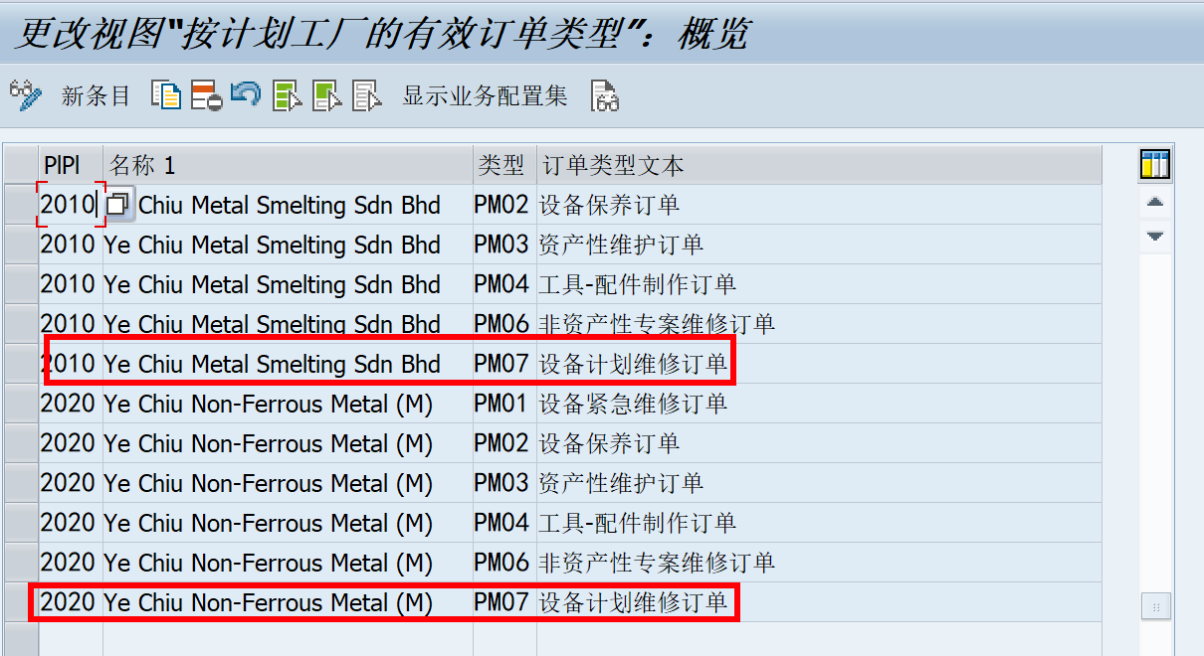
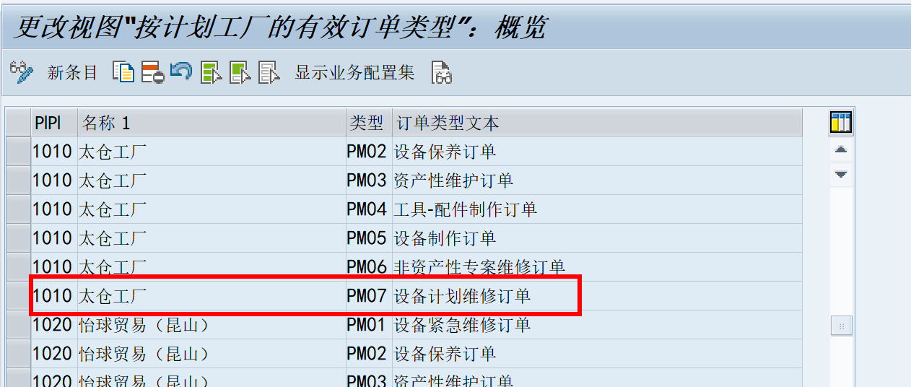
范围配置清单页

505
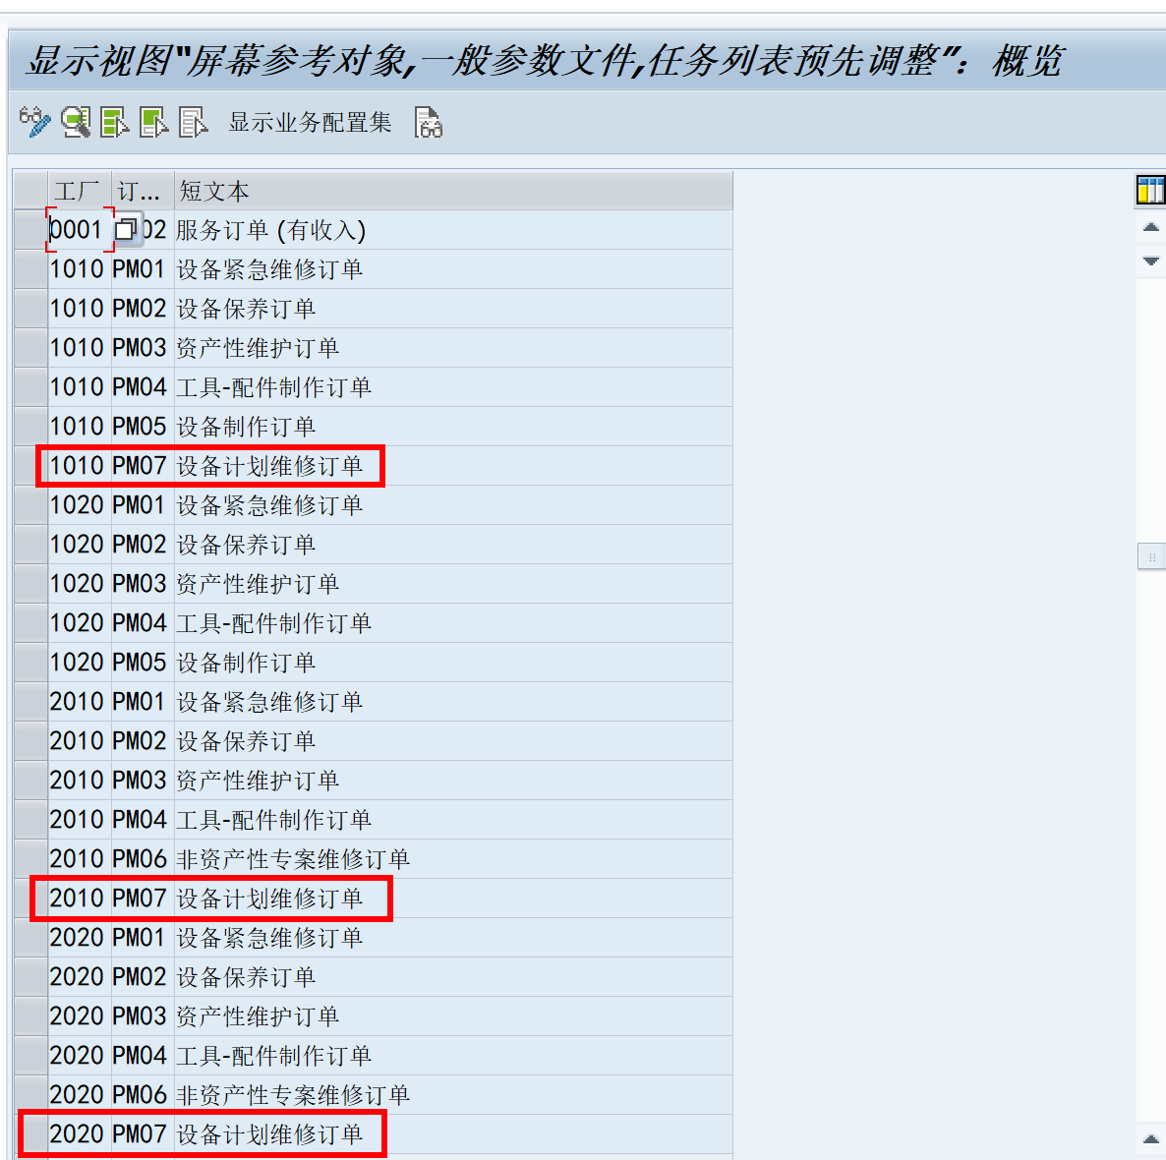

范围配置清单页

506
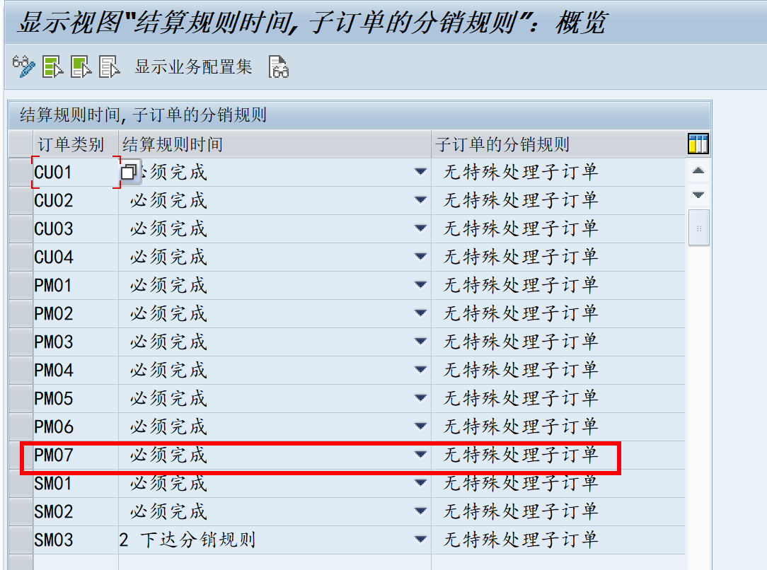
范围配置清单页

508
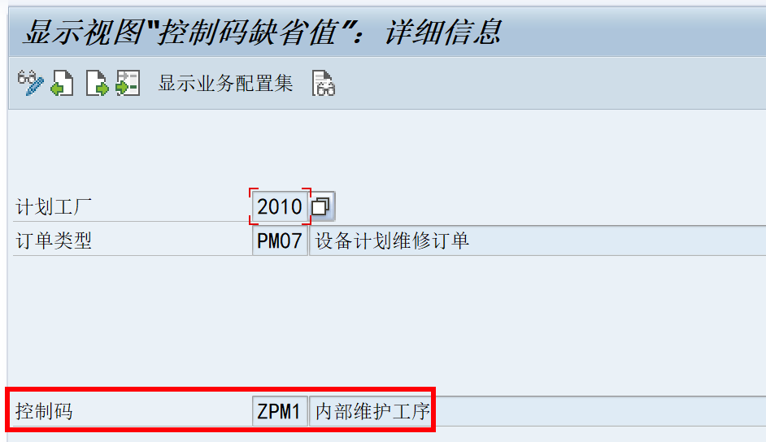
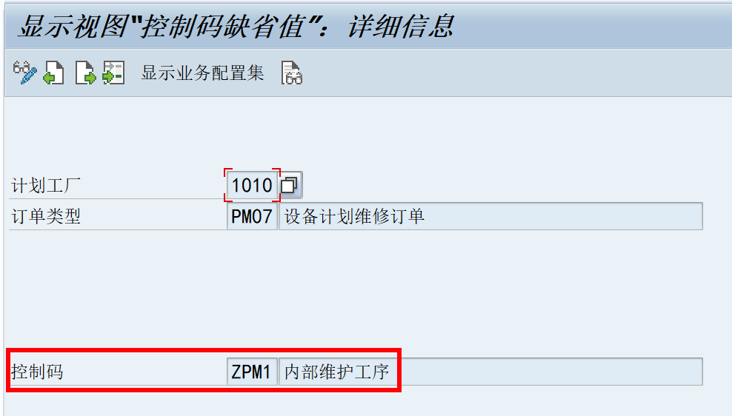
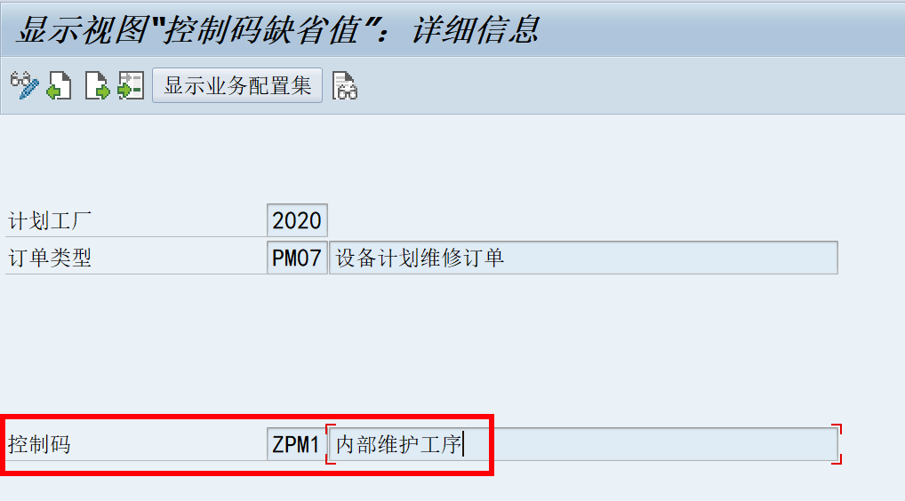
六七种工单类型的默认控制码都是ZPM1 | 范围配置清单页

512
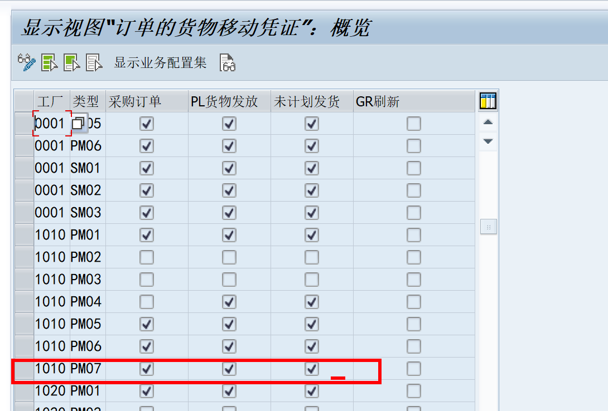
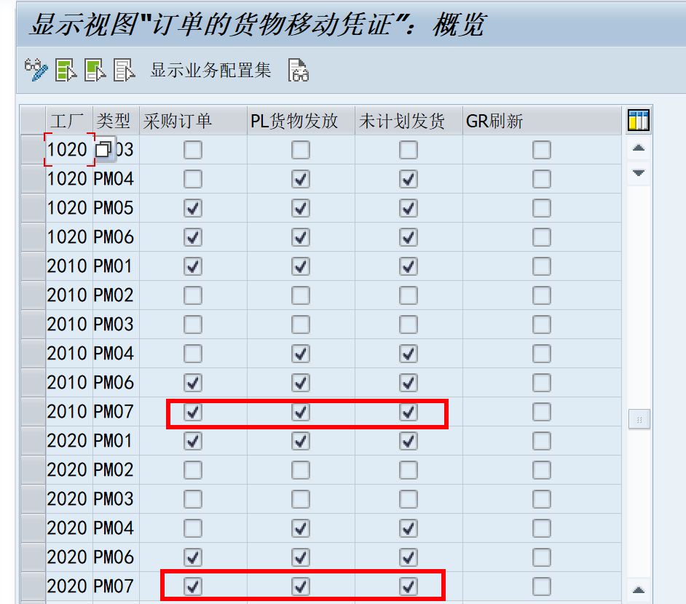
范围配置清单页

515
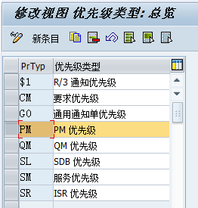

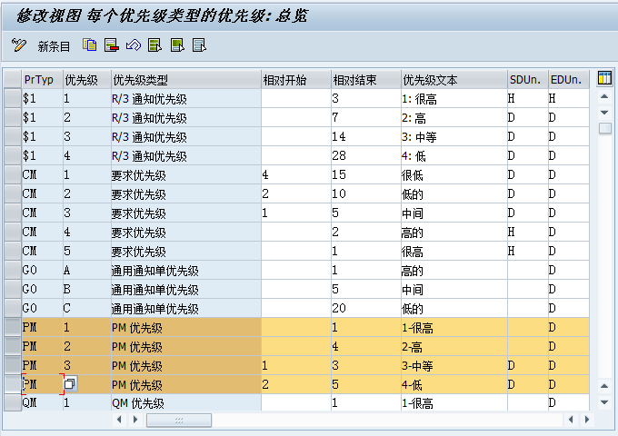
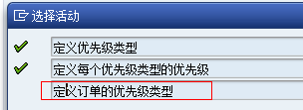
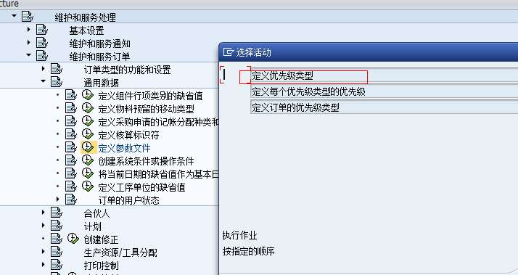
范围配置清单页

516
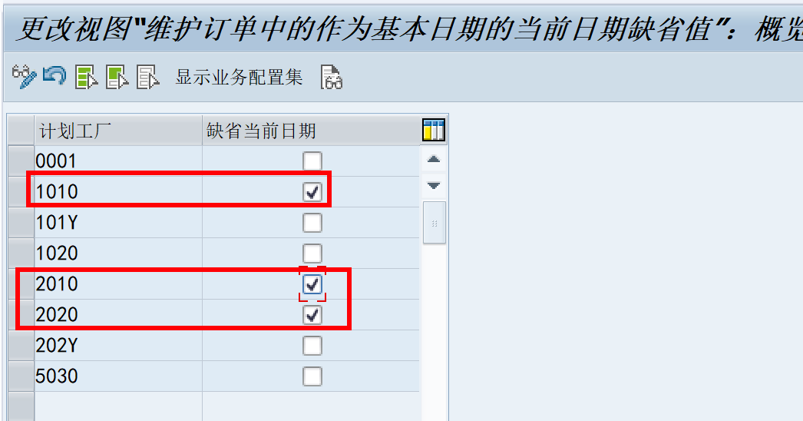
范围配置清单页

517
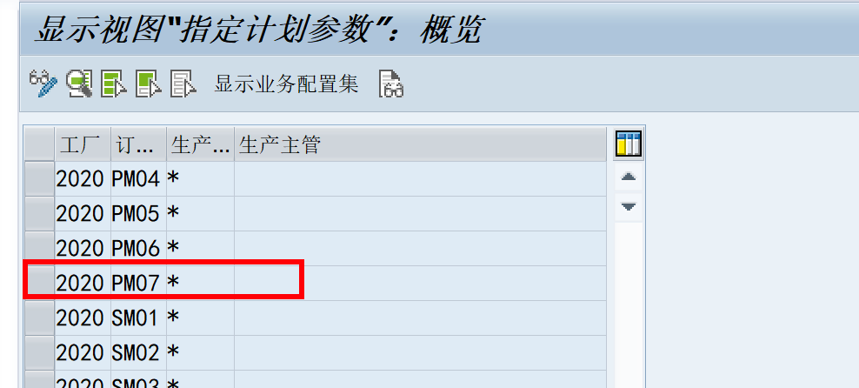
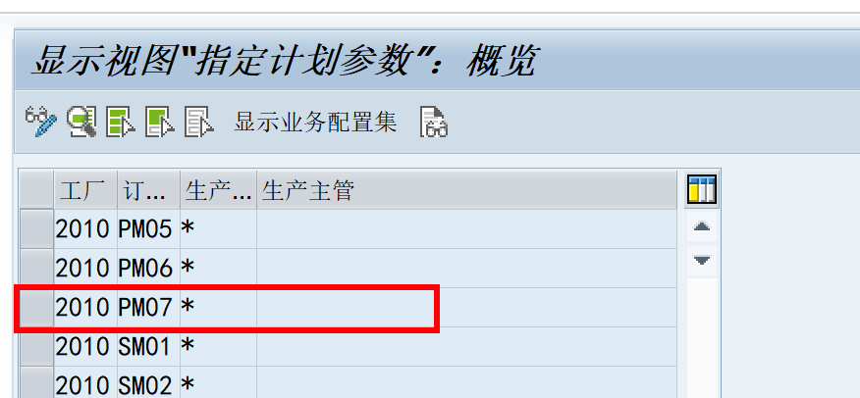
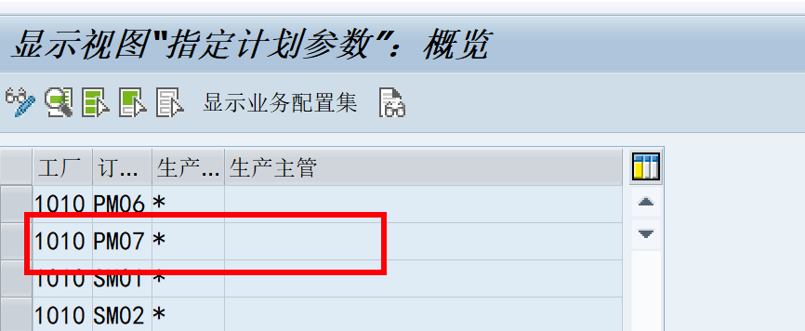
范围配置清单页

519
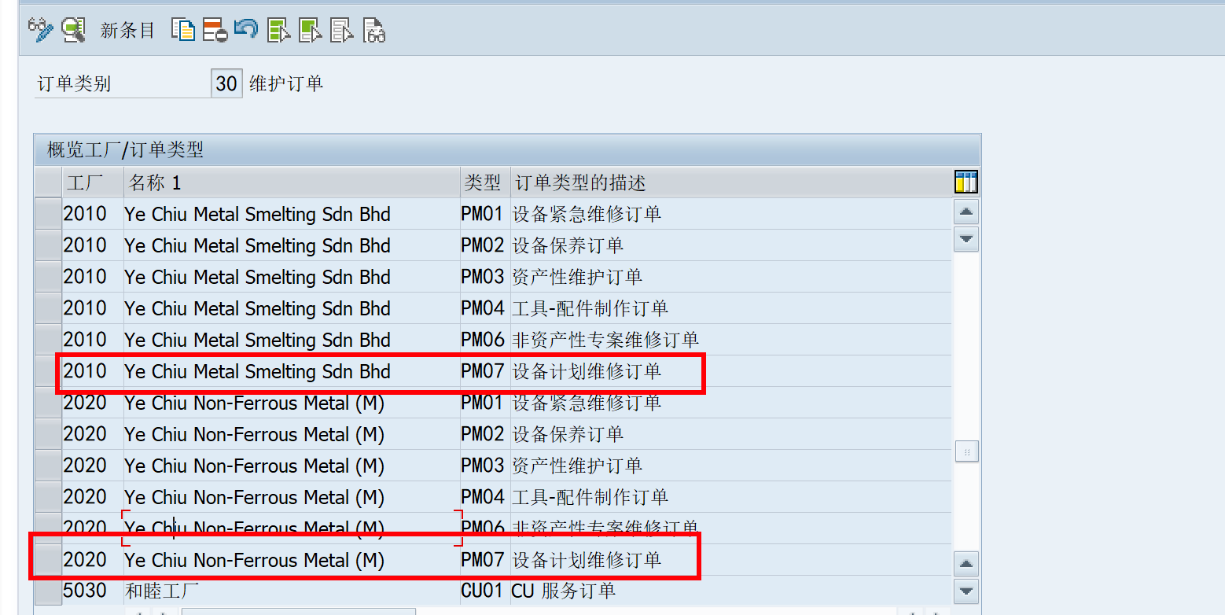
范围配置清单页

522
 | 范围配置清单页

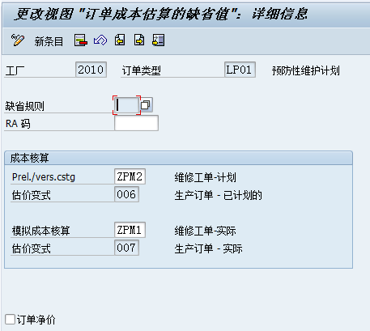

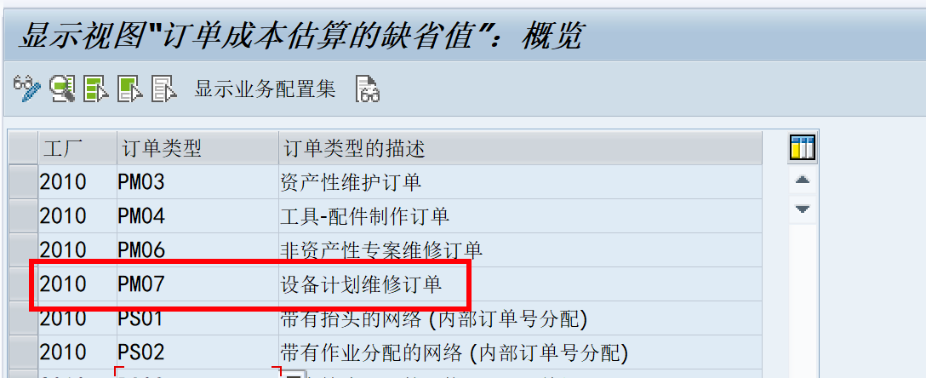

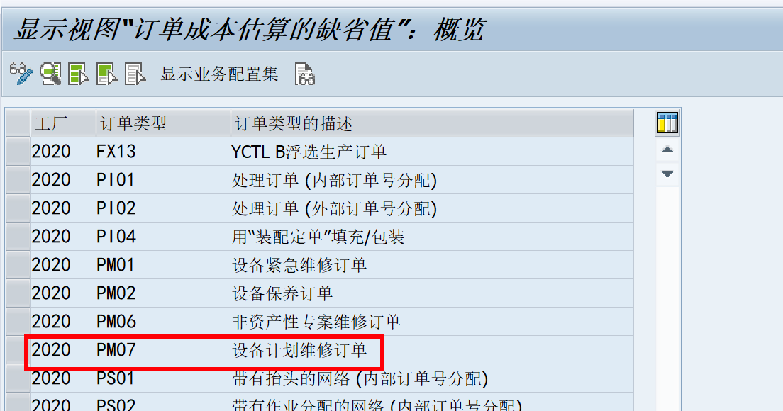

四个类型工单的成估算缺省值相同

529
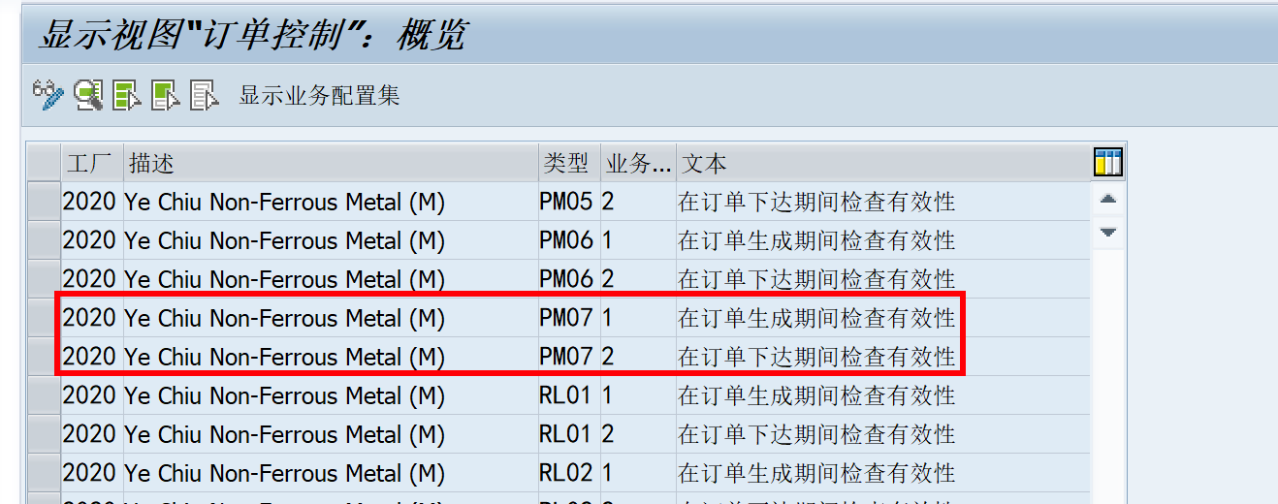
范围配置清单页

